Pasaporte - HC
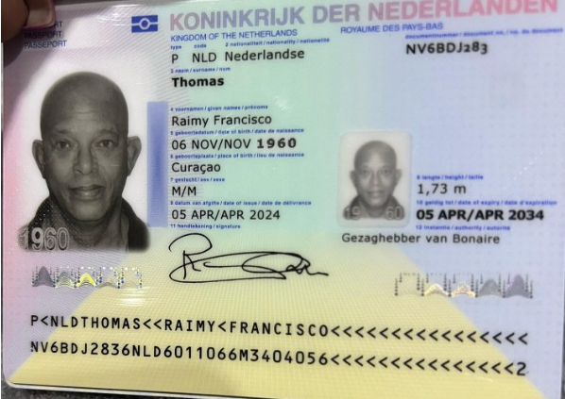
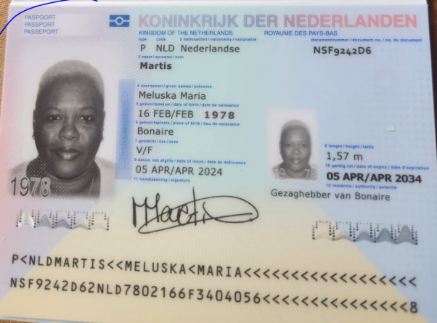

Nombre 1 | Raimy | Nombre 1 | Meluska
Nombre 2 | Francisco | Nombre 2 | Maria
Apellido | Thomas | Apellido | Martis
País | Paises bajos | País | Paises bajos
Pasaporte | NV6BDJ283 | Pasaporte | NSF9242D6
 | 6 de noviembre de 1960 | Fecha de nacimiento | 16 de febrero 1978
Edad | 64 | Edad | 47
Email: | raimy.thomas@gmail.com | Email: | M02martis@outlook.com | BH El Poblado Cra. 43 # 9 Sur – 35
Teléfono | +599 796 1280 | Teléfono | +599 796 8897
Peso | 85 kg | Peso | 80.8 kg
Altura | 1.73 cm | Altura | 1.57 cm
Padre |  | Padre
Madre |  | Madre
Estado civil | Soltero | Estado civil | Soltera
Dirección | kibra di montaña 20Bonaire cn | Dirección | kaya jose gregorio hernandez 42Bonaire cn
Nacionalidad y domicilio: | Bonaire | Nacionalidad y domicilio: | Bonaire
Profesión |  | Profesión
RH | O positivo | RH
Seguro | ZVK | Seguro | ZVK
Idioma | Español y ingles, preferiblemente españo | Idioma | Español

Estadia: | 23 de cotubre al 1 de Noviembre | Estadia:
Salud |  | Salud
DISMINUCIÓN DE LA FUNCIÓN RENAL y PRESIÓN ARTERIAL ALTA: |  | Candidato a donante de riñón. Es obligatorio evaluar los miembros inferiores para descartar riesgo de embolia.
Enfermedad Renal Crónica. Candidato a trasplante renal. TFG 23 ml/min/1,73 m². Candidato a protocolo de diálisis |  | En conclusión, el paciente presenta síntomas clínicos compatibles con alto riesgo cardiovascular por estilo de vida sedentario y alto riesgo de Diabetes (Prediabetes).
En conclusión, el paciente presenta síntomas clínicos compatibles con un alto riesgo cardiovascular e hipertensión arterial, con nefropatía hipertensiva y riesgo de nefropatía diabética. Actualmente padece enfermedad renal crónica, con protocolo obligatorio de trasplante renal y diálisis durante el proceso preoperatorio. Actualmente, el paciente cuenta con un posible donante: Meluzka Martis |  | Es fundamental comenzar antes del viaje con una evaluación médica y nutriológica con un plan adaptado para donantes de riñón, impartido por la Dra. Marlén Villalba. Utilice este plan antes, durante y después del viaje, con algunas modificaciones. La misma recomendación para el Sr. Raimy Thomas. Esta importante recomendación requiere cambios en el estilo de vida. El objetivo principal no es bajar de peso, sino aprender a comer con una estructura funcional para que el ADN se repare y alcance el rango de peso recomendado, donde se reducen los niveles de inflamación crónica.

Confirmación de
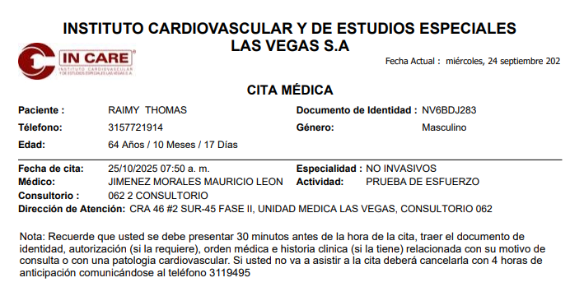
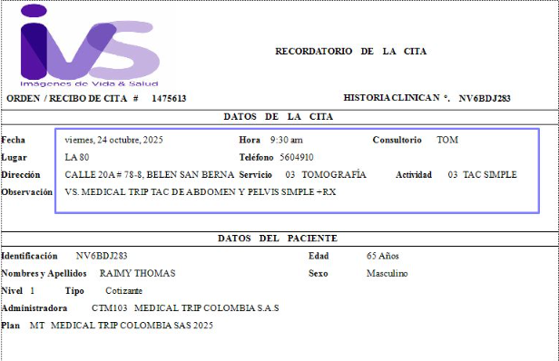
MELUSKA | RAIMY
ECO DE ABDOMEN - DE MAMA - DE TOROIDES - DOPPLER VENOSO Y ARTERIAL | TAC DE OBDOMEN Y PEIL SIMPLE
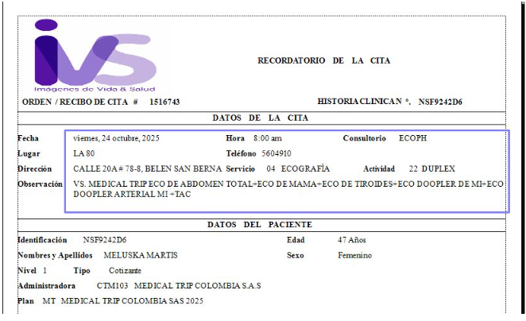
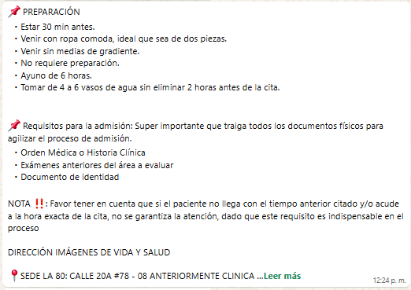
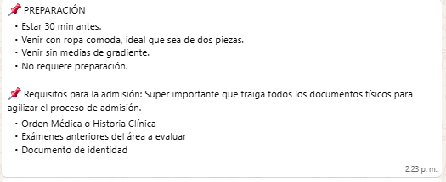

TAC DE TORAX SIMPLE - TAC ABDOMEN Y PELVIS SIMPLE | RX DE TORAX
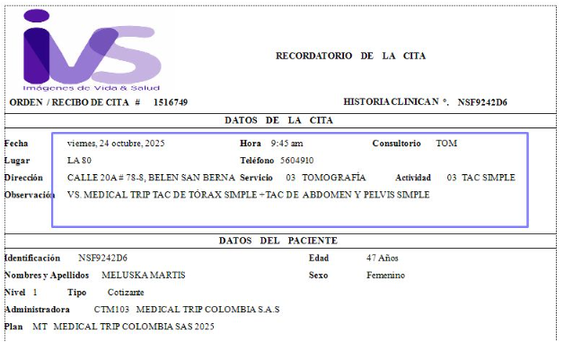
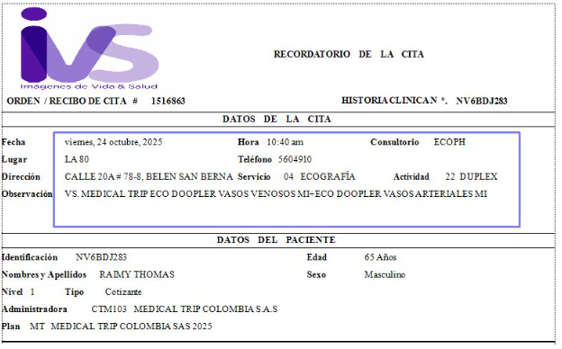

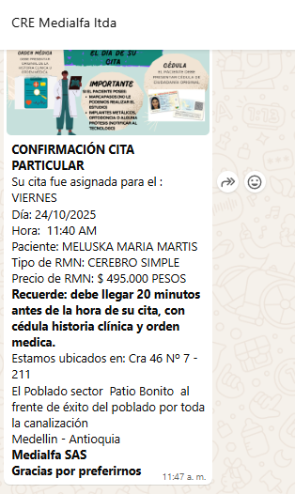
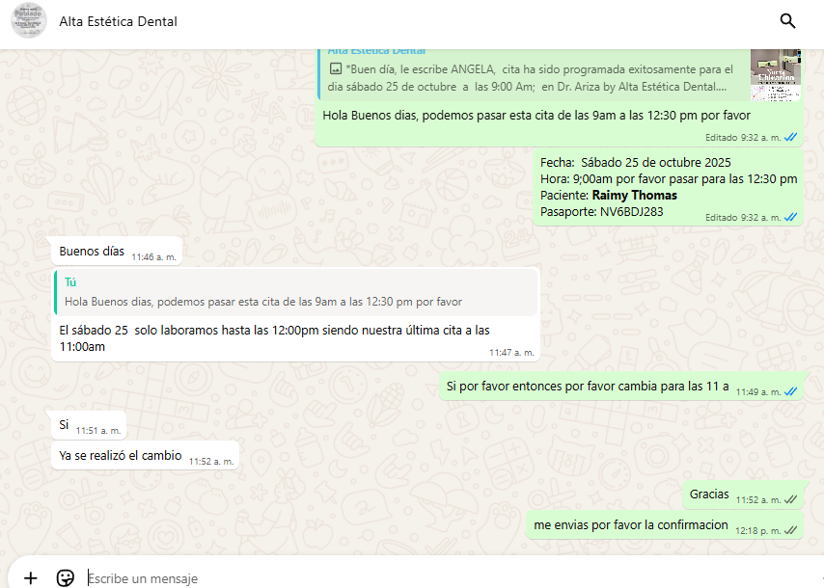
RNM DE CEREBRO SIMPLE | CITA ODONTOLOGO

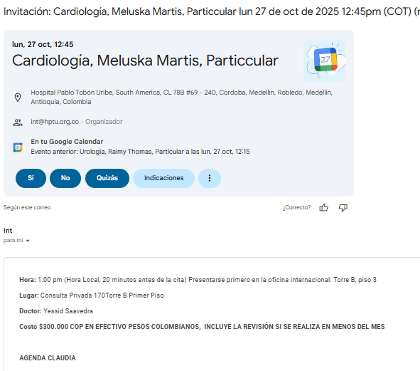
CITA ESPECIALISTA CARDIOGOLO - INTERNISTA
 | CITA ESPECIALISTA UROLOGO
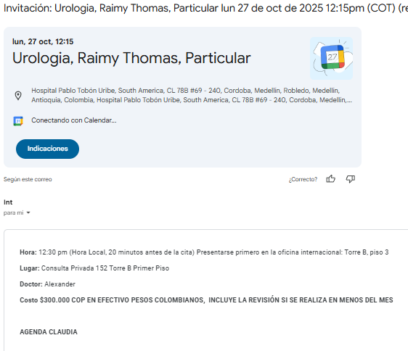

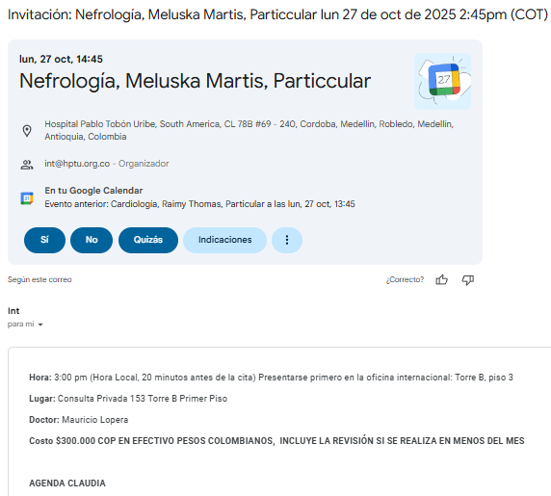
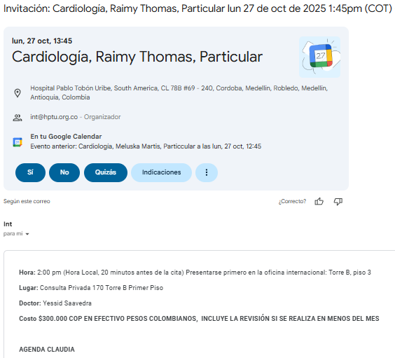
CITA ESPECIALISTA NEFROLOGO
 | CITA ESPECIALISTA CARDIOGOLO - INTERNISTA

CITA ESPECIALISTA FISIATRA | CITA ESPECIALISTA NEFROLOGO
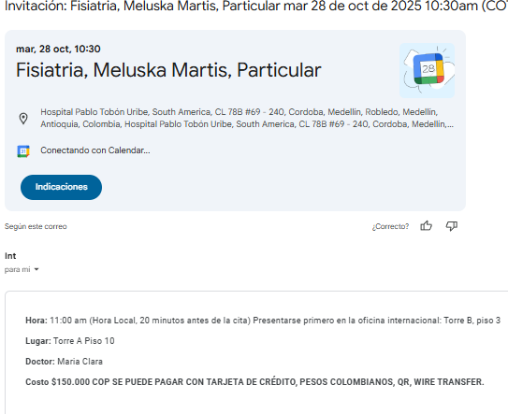
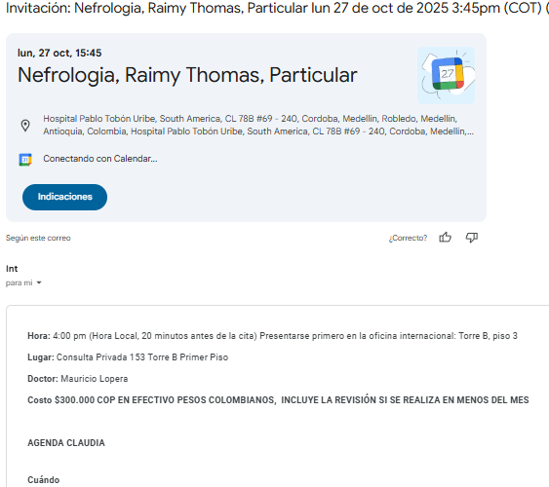

CITA ELECTROCARDIOGRAMA | CITA ELECTROCARDIOGRAMA
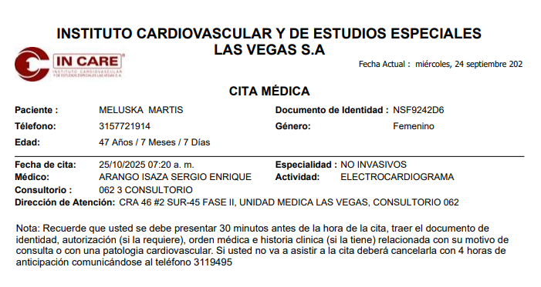
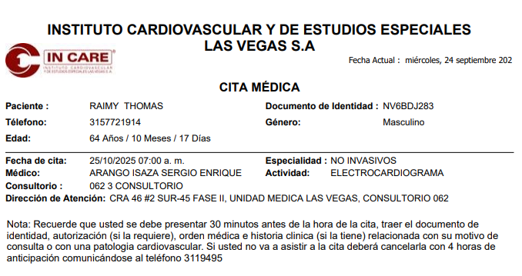

 | CITA ECOCARDIOGRAMA
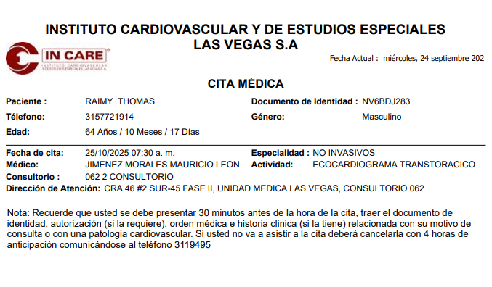

 | CITA ECOCARDIOGRAMA

PAGOS MELUSKA
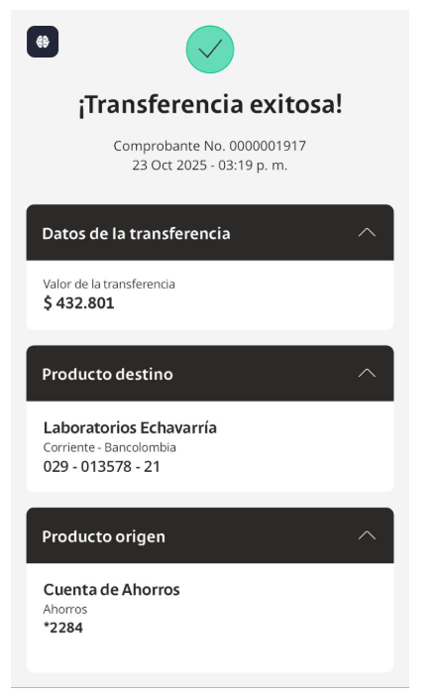
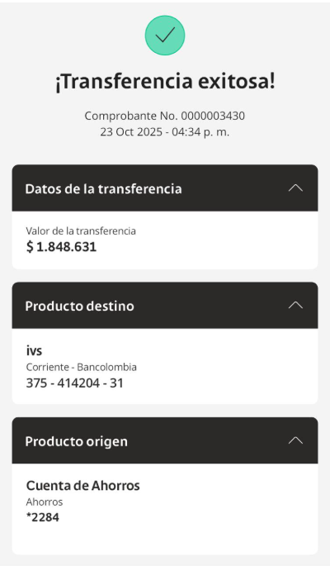
ECHAVARRIA | IVS

PAGOS RAIMY
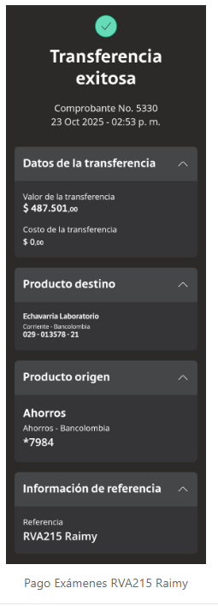
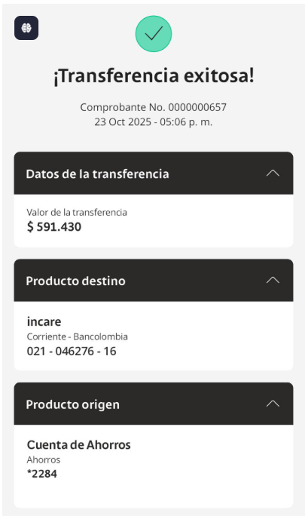
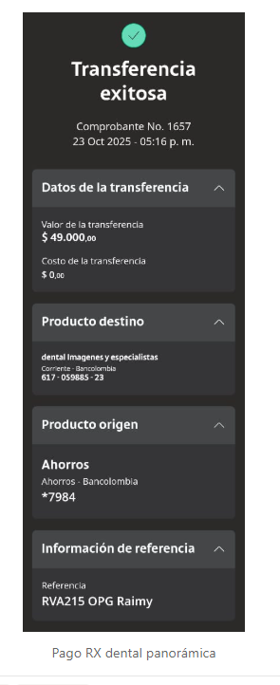
ECHAVARRIA | INCARE | OPG

Vuelo
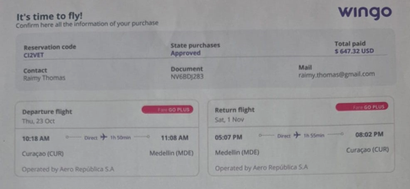
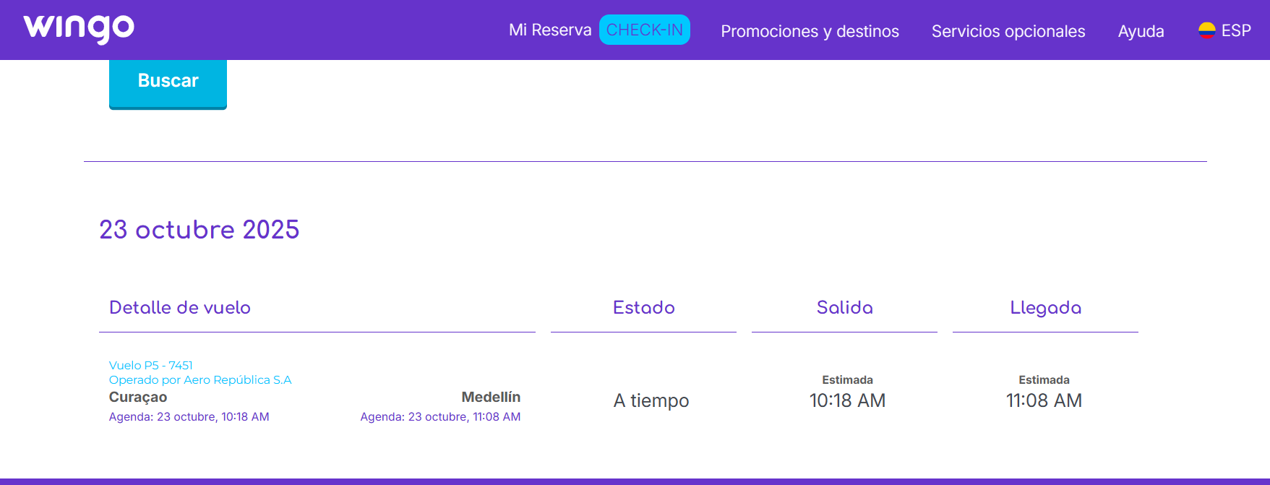

CI2VET

